상품제안서
양키캔들 자캔들_보티브세트자캔들(소 2p)보티브홀더세트 1p | 상품코드: F24213

 |  |  |  |  |  |  | 02-412-0044 | www.easy1.co.kr
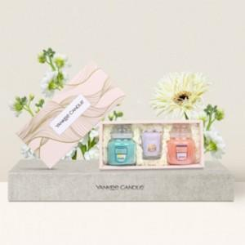

【상세/제작정보】 | 당신이 머무는 모든 공간을 향기롭게

【인쇄/포장옵션】 | 스티커 / 포장지포장

【공급단가】 | 수량 | 20~ | 100~ | 300~ | 500~ | 1,000~
*VAT별도 | 단가 | 26,000원 | 25,600원 | 25,000원 | 24,000원 | 23,000원

【상품 URL】 | http://www.easy1.co.kr/src/goods_detail.php?gdno=24213

